关系图
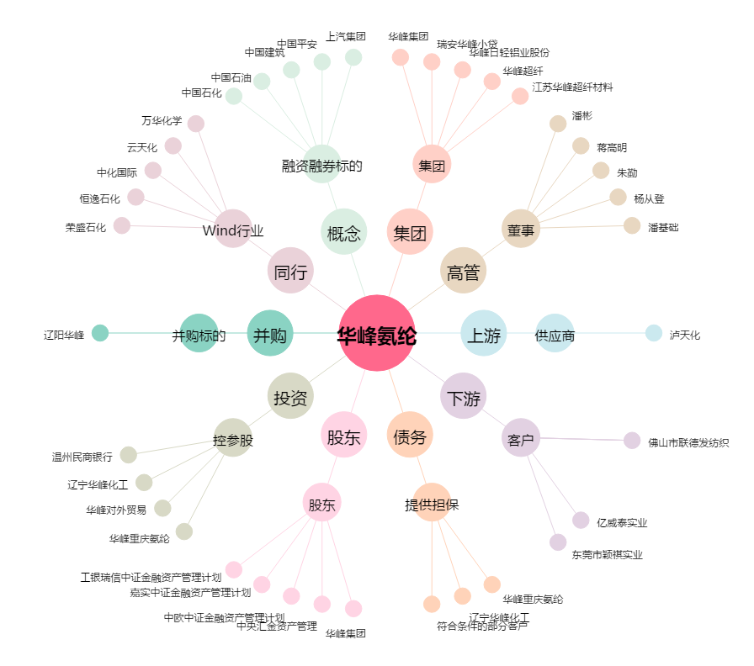
华峰氨纶[002064.SZ] - 关系概览图

